FICHA DE SEGURIDAD
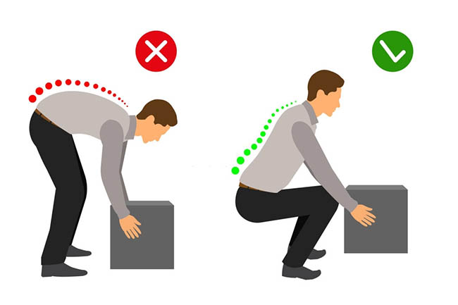

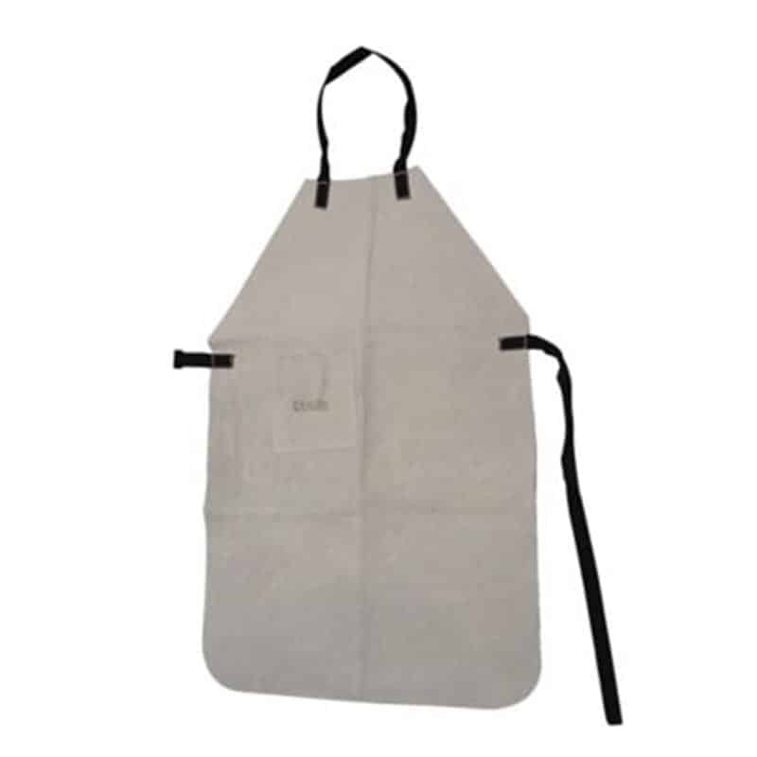
 | PASOS DE SEGURIDAAD Y AUTOCUIDADO | ELEMENTOS DE PROTECCION PERSONAL
Físico: Ruido | Si encuentra alguna herramienta en mal estado, avisar inmediatamente al supervisor.
Mecánico: Golpeado contra. | Verifique que el molde está fijado en el riel de la banda para evitar caídas.

Mecanico: Manipulación de herramientas. | Mantenga el lugar de trabajo limpio y ordenado.
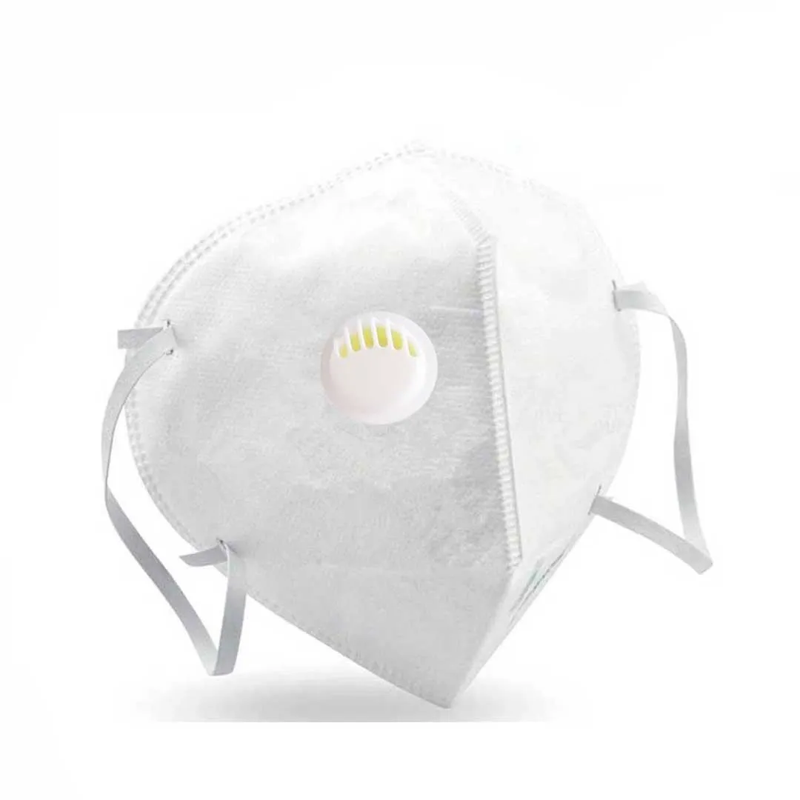
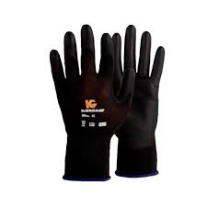
Biomecánico: | Realice pausas activas dos veces durante la jornada laboral para alternar la postura.
Postura prolongada de pie. | Si requiere inclinarse mantenga la espalda recta, ambos pies separados para aumentar la base de sustentación y así evitar caidas
Otras posturas - posiciones incómodas. | Evite realizar giros o movimientos bruscos para evitar lesiones musculares.
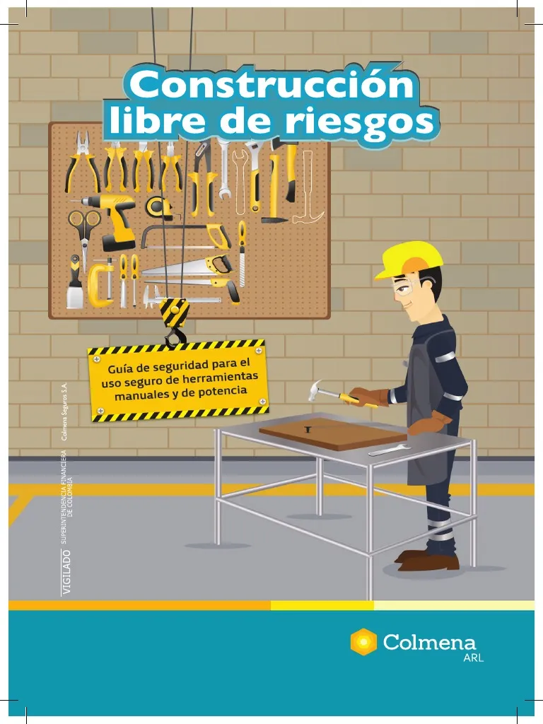
Movimiento repetitivo. | Coger le molde de los laterales porque podemos tener una contunsión.
Locativo: Caídas de objetos y caídas al mismo nivel. | Debemos de usar los elementos de proteccion personal acordes a su puesto a ejecutar. gafas de seguridad, proteccion respiratoria, protector audictivo, guantes de nitrilo, guantes de poliuretano, peto de carnaza | 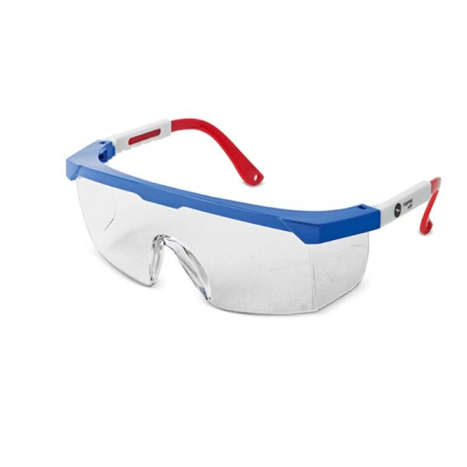 | 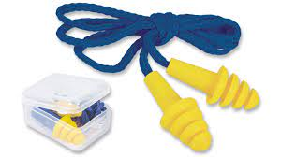
Quimico: Contacto con producto.

